CollectiveAccess
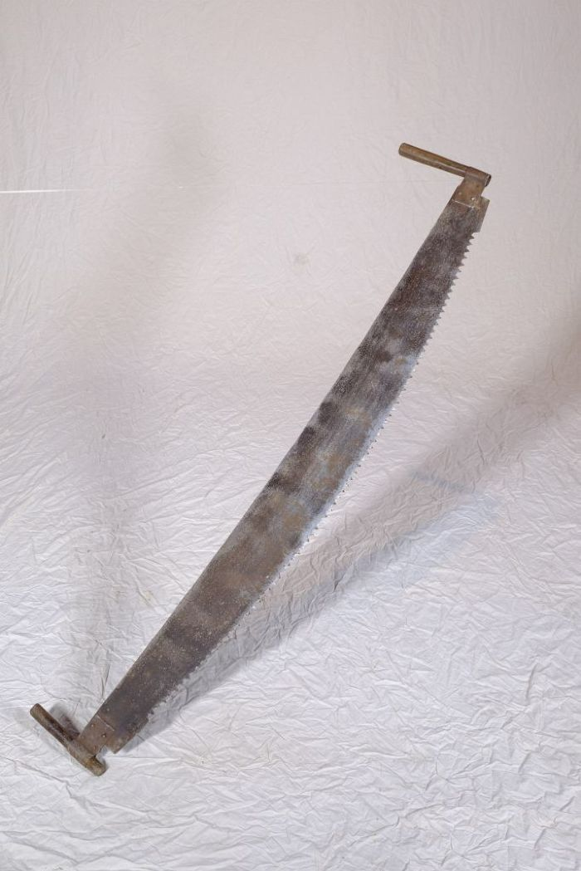
Image | Object | Description | Date
 | Bogensäge (A1199) | Eine Bogensäge musste auf Grund ihrer Größe von zwei Personen bedient werden. Die Säge wurde horizontal in die jeweilige Richtung gezogen, weswegen die Sägezähne auch beidseitig angeschliffen sind.
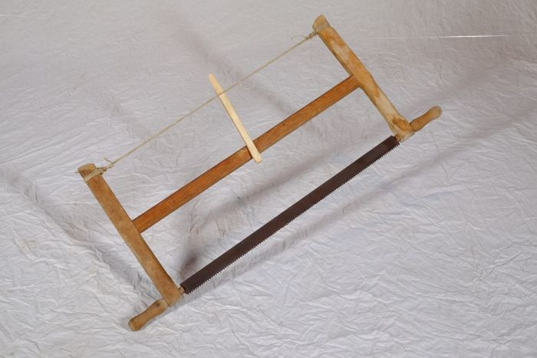 | Spannsäge (A1189) | Eine Spannsäge eignete sich besonders für kleinteilige Sägearbeiten und zum senkrechten Zerteilen des Holzes. Da das Sägeblatt in dem Gestell gespannt wurde, konnte es sehr dünn ausfallen und ermöglichte damit feinere Schnitte.

